UHZ68LV
UHZ68LV | Function (SEND/Write to projector) | RS232 ASCII Code | HEX Code | Value Description | Description

V | Power On | ~XX00 1 | 7E 30 30 30 30 20 31 0D
V | Power Off | ~XX00 0 | 7E 30 30 30 30 20 30 0D | (0/2 for backward compatible)
V | Power On with Password | ~XX00 1 ~nnnn | 7E 30 30 30 30 20 31 20 a 0D | "nnnn=password ~nnnn = ~0000 (a=7E 30 30 30 30) ~9999 (a=7E 39 39 39 39)"
V | Re-sync | ~XX01 1 | 7E 30 30 30 31 20 31 0D
V | AV Mute On | ~XX02 1 | 7E 30 30 30 32 20 31 0D | On
V | AV Mute Off | ~XX02 0 | 7E 30 30 30 32 20 30 0D | Off (0/2 for backward compatible)
V | Set Audio Mute On | ~XX03 1 | 7E 30 30 30 33 20 31 0D | On
V | Set Audio Mute Off | ~XX03 0 | 7E 30 30 30 33 20 30 0D | Off (0/2 for backward compatible)
V | Freeze | ~XX04 1 | 7E 30 30 30 34 20 31 0D
V | Unfreeze | ~XX04 0 | 7E 30 30 30 34 20 30 0D | (0/2 for backward compatible)
V | Zoom Plus | ~XX05 1 | 7E 30 30 30 35 20 31 0D
V | Zoom Minus | ~XX06 1 | 7E 30 30 30 36 20 31 0D
X | IR Function | ~XX11 0 | 7E 30 30 31 31 20 30 0D | Off All
X | IR Function | ~XX11 1 | 7E 30 30 31 31 20 31 0D | On All
V | Input Source Direct Commands | ~XX12 1 | 7E 30 30 31 32 20 31 0D | HDMI 1
V | Input Source Direct Commands | ~XX12 15 | 7E 30 30 31 32 20 31 35 0D | HDMI 2
V | Input Source Direct Commands | ~XX12 16 | 7E 30 30 31 32 20 31 36 0D | HDMI 3
V | Input Source Direct Commands | ~XX12 24 | 7E 30 30 31 32 20 32 34 0D | Home
V | Display Mode | ~XX20 2 | 7E 30 30 32 30 20 32 0D | Bright
V | Display Mode | ~XX20 3 | 7E 30 30 32 30 20 33 0D | Cinema
V | Display Mode | ~XX20 4 | 7E 30 30 32 30 20 34 0D | Reference
V | Display Mode | ~XX20 41 | 7E 30 30 32 30 20 34 31 0D | AI-PQ
V | Display Mode | ~XX20 9 | 7E 30 30 32 30 20 39 0D | 3D
V | Display Mode | ~XX20 49 | 7E 30 30 32 30 20 34 39 0D | Dolby Vision Bright
V | Display Mode | ~XX20 50 | 7E 30 30 32 30 20 35 30 0D | Dolby Vision Dark
V | Display Mode | ~XX20 12 | 7E 30 30 32 30 20 31 32 0D | Game
V | Display Mode | ~XX20 42 | 7E 30 30 32 30 20 34 32 0D | WCG
V | Display Mode | ~XX20 16 | 7E 30 30 32 30 20 31 36 0D | Vivid
V | Display Mode | ~XX20 21 | 7E 30 30 32 30 20 32 31 0D | HDR
V | Display Mode | ~XX20 43 | 7E 30 30 32 30 20 34 33 0D | HDR10+
V | Display Mode | ~XX20 25 | 7E 30 30 32 30 20 32 35 0D | HLG
V | Display Mode | ~XX20 14 | 7E 30 30 32 30 20 31 34 0D | ISF Day
V | Display Mode | ~XX20 15 | 7E 30 30 32 30 20 31 35 0D | ISF Night
V | Display Mode | ~XX20 47 | 7E 30 30 32 30 20 34 37 0D | ISF Day HDR
V | Display Mode | ~XX20 48 | 7E 30 30 32 30 20 34 38 0D | ISF Night HDR
V | Display Mode | ~XX20 17 | 7E 30 30 32 30 20 31 37 0D | ISF 3D
V | Brightness | ~XX21 n | 7E 30 30 32 31 20 a 0D | n = -50 (a=2D 35 30) ~ 50 (a=35 30)
V | Contrast | ~XX22 n | 7E 30 30 32 32 20 a 0D | n = -50 (a=2D 35 30) ~ 50 (a=35 30)
V | Sharpness | ~XX23 n | 7E 30 30 32 33 20 a 0D | n = 1 (a=31) ~ 15 (a=31 35)
X | RGB Gain/Bias | ~XX24 n | 7E 30 30 32 34 20 a 0D | Red Gain n = -50 (a=2D 35 30) ~ 50 (a=35 30)
X | RGB Gain/Bias | ~XX25 n | 7E 30 30 32 35 20 a 0D | Green Gain n = -50 (a=2D 35 30) ~ 50 (a=35 30)
X | RGB Gain/Bias | ~XX26 n | 7E 30 30 32 36 20 a 0D | Blue Gain n = -50 (a=2D 35 30) ~ 50 (a=35 30)
X | RGB Gain/Bias | ~XX27 n | 7E 30 30 32 37 20 a 0D | Red Bias n = -50 (a=2D 35 30) ~ 50 (a=35 30)
X | RGB Gain/Bias | ~XX28 n | 7E 30 30 32 38 20 a 0D | Green Bias n = -50 (a=2D 35 30) ~ 50 (a=35 30)
X | RGB Gain/Bias | ~XX29 n | 7E 30 30 32 39 20 a 0D | Blue Bias n = -50 (a=2D 35 30) ~ 50 (a=35 30)
V | BrilliantColor™ | ~XX34 n | 7E 30 30 33 34 20 a 0D | n = 1 (a=31) ~ 10 (a=31 30)
V | Gamma Film | ~XX35 1 | 7E 30 30 33 35 20 31 0D | Film
V | Gamma Graphics | ~XX35 3 | 7E 30 30 33 35 20 33 0D | Graphics
V | Gamma 2.2 | ~XX35 7 | 7E 30 30 33 35 20 37 0D | Gamma 2.2
V | Gamma 1.8 | ~XX35 5 | 7E 30 30 33 35 20 35 0D | 1.8
V | Gamma 2 | ~XX35 6 | 7E 30 30 33 35 20 36 0D | 2
V | Gamma 2.4 | ~XX35 12 | 7E 30 30 33 35 20 31 32 1D | 2.4
V | Color Temp. | ~XX36 4 | 7E 30 30 33 36 20 34 0D | Warm (D55)
V | Color Temp. | ~XX36 1 | 7E 30 30 33 36 20 31 0D | Standard (D65)
V | Color Temp. | ~XX36 2 | 7E 30 30 33 36 20 32 0D | Cool (D75)
V | Color Temp. | ~XX36 3 | 7E 30 30 33 36 20 33 0D | Cold (D83)
V | Color Space | ~XX37 1 | 7E 30 30 33 37 20 31 0D | Auto
V | Color Space | ~XX37 2 | 7E 30 30 33 37 20 32 0D | RGB (0-255)
V | Color Space | ~XX37 4 | 7E 30 30 33 37 20 34 0D | RGB(16 - 235)
V | Color Space | ~XX37 3 | 7E 30 30 33 37 20 33 0D | YUV
V | Tint | ~XX44 n | 7E 30 30 34 34 20 a 0D | n = -50 (a=2D 35 30) ~ 50 (a=35 30)
V | Color / Saturation | ~XX45 n | 7E 30 30 34 35 20 a 0D | n = -50 (a=2D 35 30) ~ 50 (a=35 30)
V | Brightness - | ~XX46 1 | 7E 30 30 34 36 20 a 0D
V | Brightness + | ~XX46 2 | 7E 30 30 34 36 20 a 0D
V | Contrast - | ~XX47 1 | 7E 30 30 34 37 20 a 0D
V | Contrast + | ~XX47 2 | 7E 30 30 34 37 20 a 0D
V | Remote Code - | ~XX48 1 | 7E 30 30 34 38 20 a 0D
V | Remote Code + | ~XX48 2 | 7E 30 30 34 38 20 a 0D
V | Four corners | ~XX59 1 | 7E 30 30 35 39 20 31 0D | top-left (right+)
V | Four corners | ~XX59 2 | 7E 30 30 35 39 20 32 0D | top-left (left+)
V | Four corners | ~XX59 3 | 7E 30 30 35 39 20 33 0D | top-left (up +)
V | Four corners | ~XX59 4 | 7E 30 30 35 39 20 34 0D | top-left (down +)
V | Four corners | ~XX59 5 | 7E 30 30 35 39 20 35 0D | top right (right +)
V | Four corners | ~XX59 6 | 7E 30 30 35 39 20 36 0D | top right (left +1)
V | Four corners | ~XX59 7 | 7E 30 30 35 39 20 37 0D | top right (up +1)
V | Four corners | ~XX59 8 | 7E 30 30 35 39 20 38 0D | top right (down +1)
V | Four corners | ~XX59 9 | 7E 30 30 35 39 20 39 0D | Bottom-left (right+)
V | Four corners | ~XX59 10 | 7E 30 30 35 39 20 31 30 0D | Bottom-left(left+)
V | Four corners | ~XX59 11 | 7E 30 30 35 39 20 31 31 0D | Bottom-left(Up+)
V | Four corners | ~XX59 12 | 7E 30 30 35 39 20 31 32 0D | Bottom-left(down+)
V | Four corners | ~XX59 13 | 7E 30 30 35 39 20 31 33 0D | Bottom-right (right+)
...
 | Function (SEND/Write to projector) | RS232 ASCII Code | HEX Code | Value Description | Description
 |  |  |  |  | a = 17 Home
 | Software Version | ~XX122 1 | 7E 30 30 31 32 32 20 31 0D | OkAaaMbbLccHddSeeXff | OkAaaMbbLccHddSeeXff = software ver. Aaa=DDP ver.; Mbb=MCU ver.; Lcc=LAN Ver. Hdd=HDBaseT ver.; See=Android ver. Ree=RK ver.; Xff=Other IC ver.
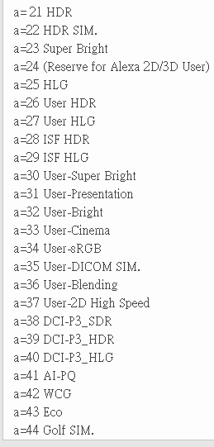
 | Display Mode | ~XX123 1 | 7E 30 30 31 32 33 20 31 0D | Oka | a = 0 None
 |  |  |  |  | a = 2 Bright
 |  |  |  |  | a = 3 Cinema
 |  |  |  |  | a = 4 Reference
 |  |  |  |  | a = 41 AI-PQ
 |  |  |  |  | a = 9 3D
 |  |  |  |  | a = 48 Dolby Vision Bright
 |  |  |  |  | a = 49 Dolby Vision Dark
 |  |  |  |  | a = 12 Game
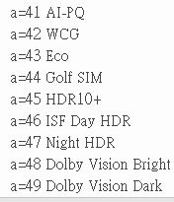
 |  |  |  |  | a = 42 WCG
 |  |  |  |  | a = 14 Vivid (Photo)
 |  |  |  |  | a = 21 HDR
 |  |  |  |  | a = 45 HDR10+
 |  |  |  |  | a = 25 HLG
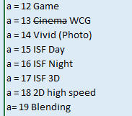
 |  |  |  |  | a = 15 ISF Day
 |  |  |  |  | a = 16 ISF Night
 |  |  |  |  | a = 17 ISF 3D
 |  |  |  |  | a = 46 ISF Day HDR
 |  |  |  |  | a = 47 ISF Night HDR
 | Power State | ~XX124 1 | 7E 30 30 31 32 34 20 31 0D | Oka | a = 0 Off
 |  |  |  |  | a = 1 On
 | Brightness | ~XX125 1 | 7E 30 30 31 32 35 20 31 0D | Okaaa | aaa can be -50~ + 50
 | Contrast | ~XX126 1 | 7E 30 30 31 32 36 20 31 0D | Okaaa | aaa can be -50~ + 50
 | Format | ~XX127 1 | 7E 30 30 31 32 37 20 31 0D | Okaa | aa=0 None
 |  |  |  |  | aa=1 4:3
 |  |  |  |  | aa=2 16:9
 |  |  |  |  | aa=20 V-Stretch
 |  |  |  |  | aa=19 Full
 |  |  |  |  | aa=3 16:10
 |  |  |  |  | aa=5 LBX
 |  |  |  |  | aa=16 21:9
 |  |  |  |  | aa=17 32:9
...
 | Function (SEND/Write to projector) | RS232 ASCII Code | HEX Code | Value Description | Description
 | Color Temperature | ~XX128 1 | 7E 30 30 31 32 38 20 31 0D | Oka | a=0 Standard
 |  |  |  |  | a=1 D55/Cool
 |  |  |  |  | a=2 D65 /Cold
 |  |  |  |  | a=3 D70 /Warm
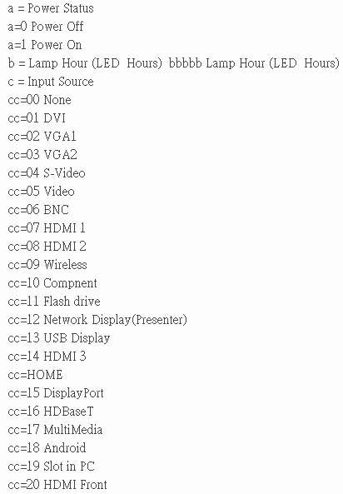
 |  |  |  |  | a=4 D75
 |  |  |  |  | a=5 D83
 |  |  |  |  | a=6 D93
 |  |  |  |  | a=7 Native (Bright)
 | Projection Mode | ~XX129 1 | 7E 30 30 31 32 39 20 31 0D | Oka | a=0 Front-Desktop
 |  |  |  |  | a=1 Rear-Desktop
 |  |  |  |  | a=2 Front-Ceiling
 |  |  |  |  | a=3 Rear-Ceiling
 | Device Type | ~XX149 1 | 7E 30 30 31 34 39 20 31 0D | Oka | a=1 Projector
 | Information 1 | ~XX150 1 | 7E 30 30 31 35 30 20 31 0D | Okabbbbbccddddee | a = Power Status
 |  |  |  |  | a=0 Power Off
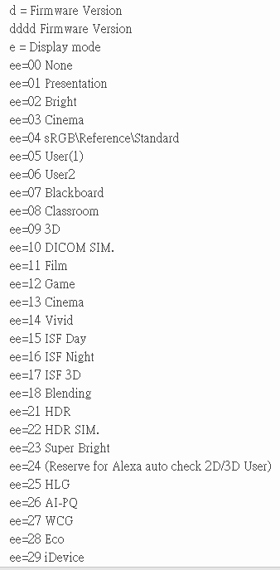
 |  |  |  |  | a=1 Power On
 |  |  |  |  | b = LightSource Hours bbbbb Lamp Hour (LightSource Hours)
 |  |  |  |  | c = Input Source
 |  |  |  |  | cc=00 None
 |  |  |  |  | cc=07 HDMI1
 |  |  |  |  | cc=08 HDMI2
 |  |  |  |  | cc=09 14 HDMI3
 |  |  |  |  | cc=16 HDBaseT
 |  |  |  |  | cc=26 HOME
 |  |  |  |  | d = Firmware Version
 |  |  |  |  | dddd Firmware Version
 |  |  |  |  | e = Display mode
 |  |  |  |  | ee=00 None
 |  |  |  |  | ee=01 Presentation
 |  |  |  |  | ee=02 Bright
 |  |  |  |  | ee=03 Cinema
 |  |  |  |  | ee=04 Referemce/sRGB
 |  |  |  |  | ee=09 3D
 |  |  |  |  | ee=10 DICOM SIM.
 |  |  |  |  | ee=12 Game
 |  |  |  |  | ee=13 Cinema
 |  |  |  |  | ee=14 Vivid
 |  |  |  |  | ee=15 ISF Day
 |  |  |  |  | ee=16 ISF Night
 |  |  |  |  | ee=30 ISF Day HDR
 |  |  |  |  | ee=31 ISF Night HDR
 |  |  |  |  | ee=17 ISF 3D
 |  |  |  |  | ee=21 HDR
 |  |  |  |  | ee=32 HDR10+
 |  |  |  |  | ee=25 HLG
 |  |  |  |  | ee=26 AI-PQ
 |  |  |  |  | ee=27 WCG
 |  |  |  |  | ee=33 Dolby Vision Bright
 |  |  |  |  | ee=34 Dolby Vision Dark
 | - Resolution | ~XX150 4 | 7E 30 30 31 35 30 20 34 0D | Oka | a = string (e.g. Ok1920x1200)
...

